首页
《关卡百科——九阳神功》 |  | 持续更新中···
 | 二营长著

大佬进阶
疑难杂症
入门新手

策划工作环境配置
教程-地编修改数据流程
指南-Loading图配置

Client工程运行指南
教程-分支导出流程
指南-结算点配置

教程-复制地图操作流程
指南-阿勒坤前线地图Boss&精英头像配置

教程-常用命令列表

指南-阿勒坤前线大世界地图菱形入口图标配置方式

策划工作环境配置
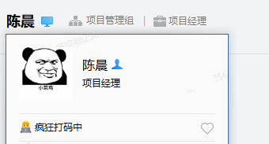
返回
策划工作环境配置

通讯工具 Check
1.前往 https://work.weixin.qq.com/ 下载企业微信

办公软件 Check
1.前往项目共享服务器，地址 \\10.35.49.145\public，安装常用办公软件 |  |  |  |  |  | 小贴士：
 |  |  |  |  |  |  | Public时不时的还要用，要把链接好好存着
* | Microsoft 2013 Office办公套件 - 没办法大家都用2013
 | \\10.35.49.145\public\Software\Office\SW_DVD5_Office_Professional_Plus_2013_64Bit_ChnSimp_MLF_X18-55285.ISO |  |  |  |  |  | 前面打 * 号的是必须要下载的

 | Visio 2013 64位安装包 - 流程图制作，没有不舒服 |  |  |  |  |  | U3d CacheSever配置
 | \\10.35.49.145\public\Software\Office |  |  |  |  |  | IP： 10.35.49.148
 |  |  |  |  |  |  | 配置位置：Menu->Edit->Preferences->Cache Server
 | KMS激活工具包 - 给Office用，白嫖
 | \\10.35.49.145\public\Software\Office

 | Setuna截屏软件 - 非常好用，就是牛逼
 | \\10.35.49.145\public\Software\日本牛B截屏软件Setuna

 | Foxmail邮件管理 - 要绑定自己的企业邮箱，入职单上会有
 | \\10.35.49.145\public\Software\fm727chb174_7.2.7.174_build_setup

* | SVN - 版本控制系统，你懂得，不解释
 | \\10.35.49.145\public\Software\TortoSVN-1.9.1.26747-x64

 | MindManager - 思维导图软件，一般好用，推荐Xmind，自己去搜！
 | \\10.35.49.145\public\Software\思维导图\min2012

 | Sublime Text - 文本编辑器，就俩字儿，精致
 | \\10.35.49.145\public\Software\Sublime Text 3_Build3065_XiaZaiBa

 | NotePad++ - 文本编辑器，看代码常用
 | \\自己去网上下一个吧大佬，很快的

 | Bandicam - 录屏软件，常用，下就完了
 | \\10.35.49.145\public\Software\Bandicam 3.1.0.1073 多语言[免费]版

 | GifCam - 截Gif图，表情包制作神奇，做表情包是日后最重要的工作之一
 | \\10.35.49.145\public\Software\超级好用截gif工具

* | Unity - 游戏开发引擎，不知道的话上百度先补充一下知识
 | \\10.35.49.145\public\UnitySetup\2018.4.3f1

* | Unity2018破解工具 - 你又懂了
 | \\10.35.49.145\public\UnitySetup\2018.4.3f1\unity2018.patcher

企业邮箱 Check
1.看下自己的入职单

SVN账号密码 Check
1.企业微信找Jerry Li AKA健总，提供IP开通服务器权限，自己记录帐号，密码；
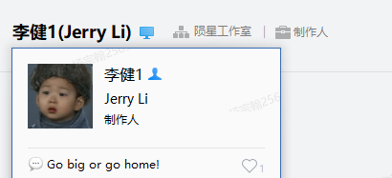

 |  | 就他

本地硬盘简历目录，右键执行SVN检出操作，下载工程文件 |  |  |  |  | 后期需要Down各版本工程，请前往页签：
地址如下（TERA-Kr版本Trunk工程链接） |  |  |  |  | Tera各工程版本链接

 | Kr主干开发版本：
 | M1Tools：svn://10.35.49.171/M1Tools/trunk |  | //存放策划编辑工具
 | M1Client：svn://10.35.49.171/M1Client/trunk |  | //存放客户端资源工程
 | M1Res：svn://10.35.49.171/M1Res4Build/trunk |  | //存放美术资源工程
 | M1Design：svn://10.35.49.171/M1Design/ |  | //存放策划文档
 | M1Project：svn://10.35.49.171/M1Project/ |  | //存放公共文档

各版本Jira任务管理链接

 | 蓝图Jira - 蓝图游戏任务管理平台
 | http://10.35.49.142:8080/secure/Dashboard.jspa

 | KakaoJira - 韩国版本与Kakao运营商对接的任务平台
 | https://nzin-publisher-bts.atlassian.net/projects/TERA/issues

 | TwJira - 台湾版本与台湾运营商BBG对接的任务平台
 | https://bug.testin.cn/index.htm#/overview

 | 蓝图Wiki - 蓝图wiki平台，版本控制与公共文档查询 |  |  | Wiki平台请自行登录注册
 | http://10.35.49.155/pages/viewpage.action?pageId=1146927

蓝图Jira平台如果需要开通权限去找Jerry Li AKA 健总

 |  | 对还是他

KakaoJira和TwJira相关需要开通账号和权限去联系 陈晨 AKA CC

Client工程运行指南
返回

Client工程运行指南
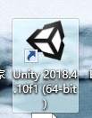
首先双击运行Unity

在Unity的工程创建于选择界面，点击Open
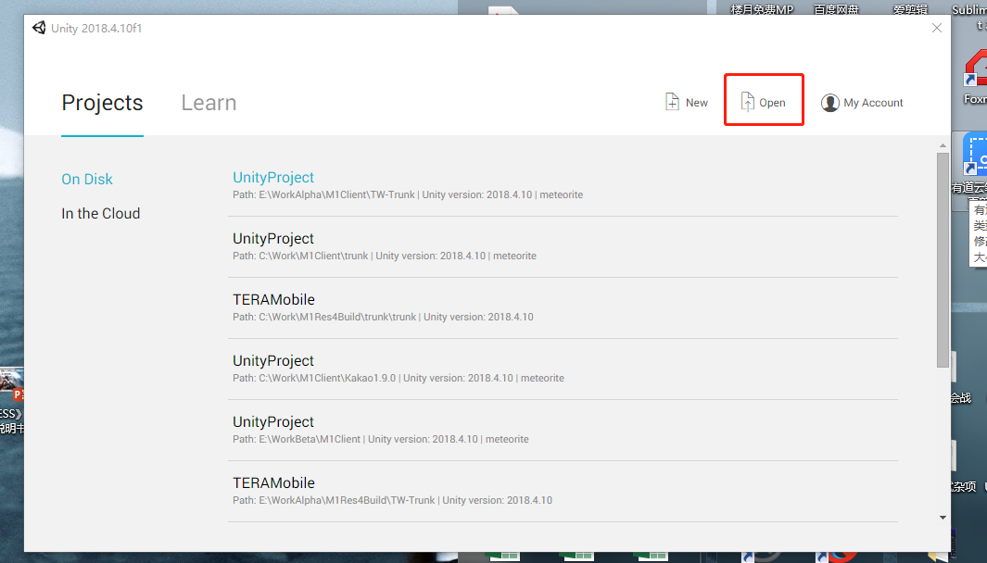

找到自己Down好的工程目录（Client）下面，选中UnityProject文件夹
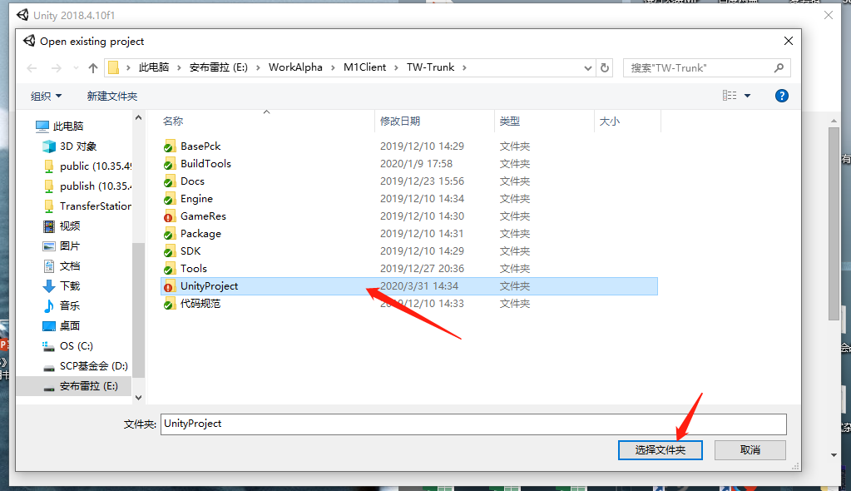

点击选择文件夹后，等待Unity Hold on 读取工程

打开后，找到Unity面板中的Project面板
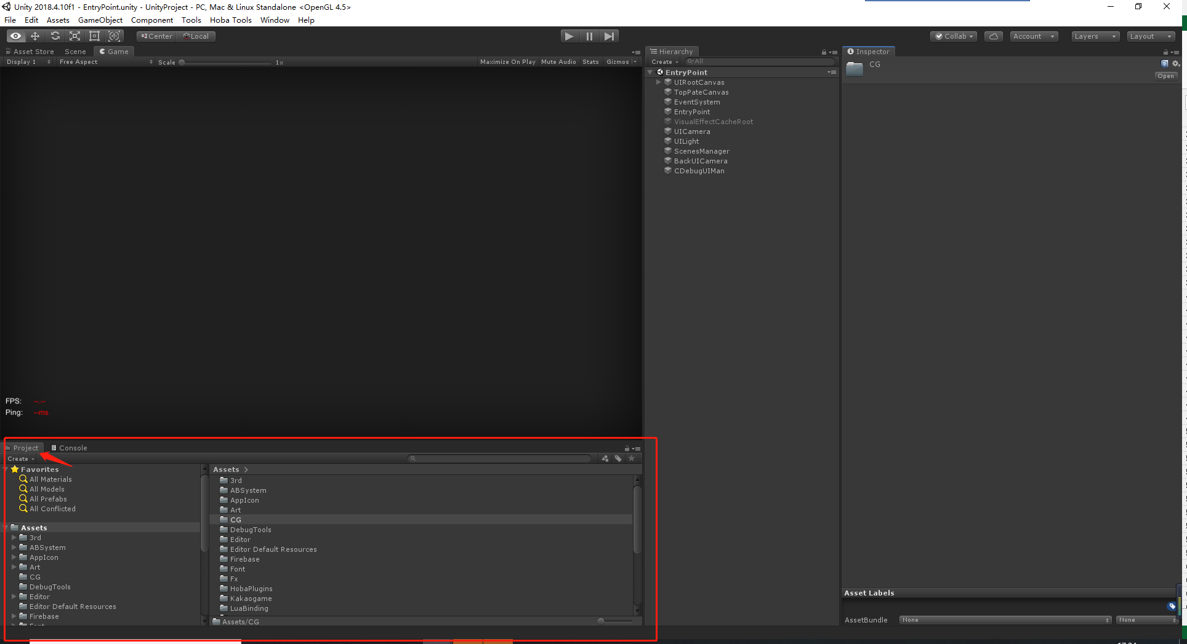

Unity中的布局可以随自己喜好随意拖动修改，默认不是截图中的样式，去找到名字是Project的面板即可

接着在搜索栏中输入【EntryPoint】，双击打开

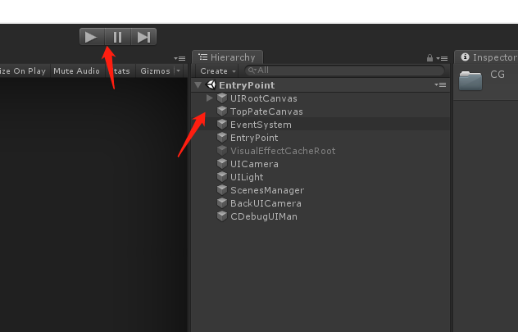
看到Hierarchy堆栈面板中有了EntryPoint的对象，点击播放键运行即可进入游戏

TERA各版本工程链接
返回
KR版本

Kr主干开发版本：
M1Tools：svn://10.35.49.171/M1Tools/trunk
M1Client：svn://10.35.49.171/M1Client/trunk
M1Res：svn://10.35.49.171/M1Res4Build/trunk
M1Design：svn://10.35.49.171/M1Design/
M1Project：svn://10.35.49.171/M1Project/

Kr-Dev分支版本：
M1Tools：svn://10.35.49.171/M1Tools/branches/kakao-1.9.0
M1Res：svn://10.35.49.171/M1Res4Build/branches/kakao-1.9.0
M1Client：svn://10.35.49.171/M1Client/branches/kakao-1.9.0

Kr-Formal分支版本：
M1Tools：svn://10.35.49.171/M1Tools/branches/kr-1.9.0-formal
M1Res：svn://10.35.49.171/M1Res4Build/branches/kr-1.9.0-formal
M1Client：svn://10.35.49.171/M1Client/branches/kr-1.9.0-formal

Kr-Backup分支版本：
M1Tools：svn://10.35.49.171/M1Tools/branches/kr-1.9.0-backup
M1Res：svn://10.35.49.171/M1Res4Build/branches/kr-1.9.0-backup
M1Client：svn://10.35.49.171/M1Client/branches/kr-1.9.0-backup

==================================分割线======================================

TW版本

Tw主干开发版本：
M1Tools：svn://10.35.49.171/M1Tools/branches/tw-trunk
M1Res：svn://10.35.49.171/M1Res4Build/branches/tw-trunk
M1Client：svn://10.35.49.171/M1Client/branches/tw-trunk

Tw-Dev分支版本：
M1Tools：svn://10.35.49.171/M1Tools/branches/tw-dev
M1Res：svn://10.35.49.171/M1Res4Build/branches/tw-dev
M1Client：svn://10.35.49.171/M1Client/branches/tw-dev

Tw-Formal分支版本：
M1Tools：svn://10.35.49.171/M1Tools/branches/tw-formal
M1Res：svn://10.35.49.171/M1Res4Build/branches/tw-formal
M1Client：svn://10.35.49.171/M1Client/branches/tw-formal

Tw-Backup分支版本：
M1Tools：svn://10.35.49.171/M1Tools/branches/tw-backup
M1Res：svn://10.35.49.171/M1Res4Build/branches/tw-backup
M1Client：svn://10.35.49.171/M1Client/branches/tw-backup

======================================分割线==================================

CN版本

Longtu-Green绿包审核版本：
M1Tools：svn://10.35.49.171/M1Tools/branches/Longtu-Green
M1Res：svn://10.35.49.171/M1Res4Build/branches/Longtu-Green
M1Client：svn://10.35.49.171/M1Client/branches/Longtu-Green

Longtu-CB1测试版本：
M1Tools：svn://10.35.49.171/M1Tools/branches/longtu-cbt1
M1Res：svn://10.35.49.171/M1Res4Build/branches/longtu-cbt1
M1Client：svn://10.35.49.171/M1Client/branches/longtu-cbt1

指南-Loading图配置
返回
配置Loading图的流程

各需求所在路径：

 | 遗迹副本背景界面原画需求：（Loading图通用此需求）
 | svn://10.35.49.171/M1Project/需求管理/A02_美术需求/A03平面需求/A01_UI需求/A03_原画需求/A01副本界面背景原画需求.xlsx

 | 远征副本背景立绘原画需求：
 | svn://10.35.49.171/M1Project/需求管理/A02_美术需求/A03平面需求/A01_UI需求/A03_原画需求/A14UI远征BOSS原画需求.xlsx

 | 地图精英副本背景立绘原画需求：
 | svn://10.35.49.171/M1Project/需求管理/A02_美术需求/A03平面需求/A01_UI需求/A03_原画需求/A15UI精英BOSS原画需求.xlsx

 | 世界背景Boss形象立绘原画需求：
 | svn://10.35.49.171/M1Project/需求管理/A02_美术需求/A03平面需求/A01_UI需求/A03_原画需求/A16UI狩猎BOSS原画需求.xlsx

 | 异界之门背景Boss形象立绘原画需求：
 | svn://10.35.49.171/M1Project/需求管理/A02_美术需求/A03平面需求/A01_UI需求/A03_原画需求/A17UI异界之门原画需求.xlsx

 | 晶石风暴原画需求：
 | svn://10.35.49.171/M1Project/需求管理/A02_美术需求/A03平面需求/A01_UI需求/A03_原画需求/A19晶石风暴原画需求.xlsx

 | 大世界挂机区域形象立绘原画需求：
 | svn://10.35.49.171/M1Project/需求管理/A02_美术需求/A03平面需求/A01_UI需求/A03_原画需求/A20大世界挂机区域原画需求.xlsx

各功能配置方式：

Loading图配置方式
 | Loading图资源所在路径：
 | svn://10.35.49.171/M1Res4Build/trunk/TERAMobile/Assets/Outputs/CommonAtlas/Image/Loading

Loading图命名规则：

 | 遗迹/远征副本用Loading：Img_Dungeon_xx（数字，遗迹副本顺序）
 | 例:Img_Dungeon_01

 | 特殊副本用Loading：Img_Dungeon_功能名称缩写_xx（数字，功能顺序)
 | 例:Img_Dungeon_B_01（巨龙巢穴）

 | 大世界地图用Loading：Img_Loading_World_xx（数字，大世界开放顺序）
 | 例：Img_Loading_World_01（东部领地）

 | 城市地图用Loading：Img_Loading_City_xx（数字，城市开放顺序）
 | 例：Img_Loading_City_01（好望港）

配置流程：
第一步：先将资源配置在ResPath脚本中
 | svn://10.35.49.171/M1Client/trunk/GameRes/Lua/Data/ResPath.lua

如上图所示位置，在这一列里新增一条配置
前面的是资源名称，后面配置其资源路径

第二步在LoadingConfig中配置给副本
svn://10.35.49.171/M1Client/trunk/GameRes/Configs/LoadingCfg.lua
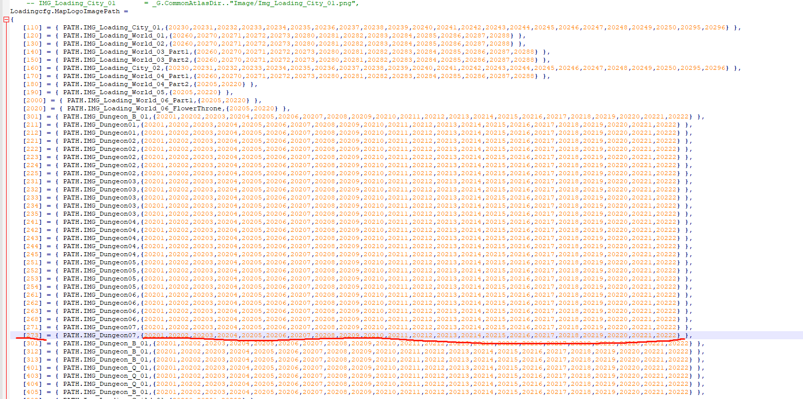

如图所示，新增一条配置
左侧的中括号内是副本的地图ID
右侧填写对应的资源名称PATH.xxxx
右侧括号内为Loading图中温馨提示的随机库ID，芦星制作的功能，默认与其他副本一致即可，有特殊需求可以修改配置。

指南-结算点配置
返回

结算点配置指南：
第一步：
需要在地编中创建一个TargetPoint，目标点
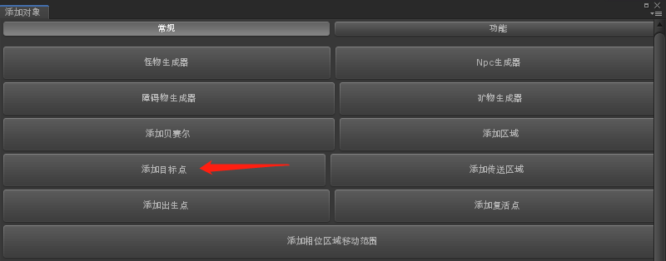

第二步：
在堆栈面板中找到TargetPoint所在的位置
并调整期朝向
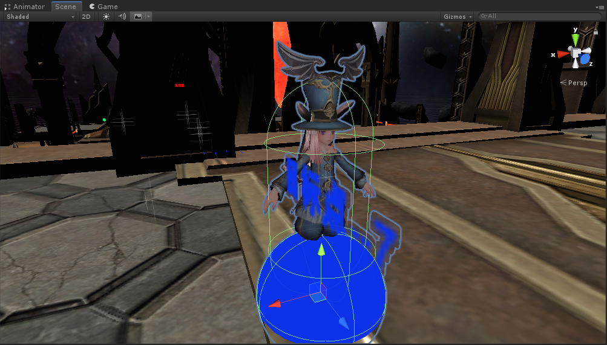

第三步：
在右侧的属性面板中填写目标点名称和备注，并勾选，是否为最终展示点
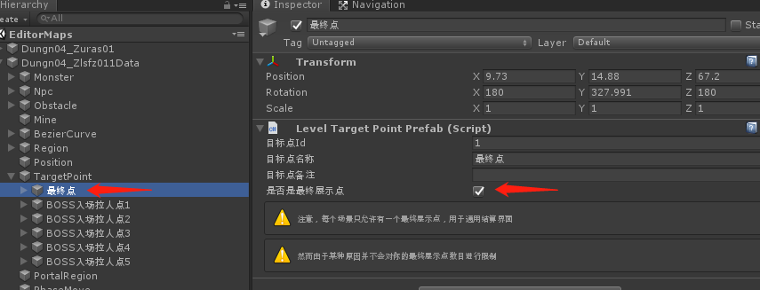

第四步：
保存配置，并将新增点的坐标记录
配置在MapDungeonEnd脚本中
脚本路径：
svn://10.35.49.171/M1Client/trunk/GameRes/Configs/MapDungeonEnd.lua

如图所示，新增一条配置
左上叫的中括号内填写对应的副本ID
大括号内的Position和Rotation分别对应结算点的位移和旋转的值，填写进去保存并提交该脚本即可

指南-阿勒坤前线地图Boss&精英头像配置
返回
阿勒坤前线地图内Boss和精英头像配置方式：
特殊类型：
阿勒坤前线地图内的Boss和精英头像是特殊需求
不作为按钮承载功能，仅显示为一个图片，用来表示位置和状态
是否显示：
读取MapBasicInfo内的字段儿 SpecialIconType 的值来判断是否显示
配置方式：
在CsvBasic中填写对应字段的值，通过导出工具添加到MapbasicInfo中
在CsvBasic中末尾有一个字段叫做IconType，默认为0,不显示
1为阿勒坤精英，2为阿勒坤头目
该字段类型可扩展，之后若有类似需求，可以直接扩展该字段的值作为标识
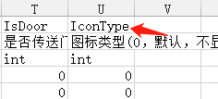

配置CsvBasic后保存，按照导出流程重新导出MapBasicInfo即可
CsvBasic路径：
svn://10.35.49.171/M1Data/trunk/MapInfo/CsvBasic.csv

指南-阿勒坤前线大世界地图菱形入口图标配置方式
返回
阿勒坤前线大世界地图内入口图标配置方式：

专属类型：
为阿勒坤前线在大地图上制作的功能入口，蓝色菱形图标，点击后可弹出阿勒坤前线的功能面板

是否显示：
读取MapBasicInfo内的字段 IsDoor == 1时显示图标

配置方式：
在CsvBasic中填写对应字段的值，通过导出工具添加到MapBasicInfo中
在CsvBasic中有一个字段叫做IsDoor，默认为0（不是传送门），1为阿勒坤前线
配置CsvBasic保存后，按照导出流程重新导出MapBasicInfo即可
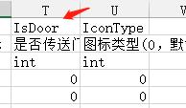

CsvBasic路径：
svn://10.35.49.171/M1Data/trunk/MapInfo/CsvBasic.csv

教程-地编修改数据流程
返回
地编修改数据操作流程

1、当我们修改完成地图后，首先选择【保存】
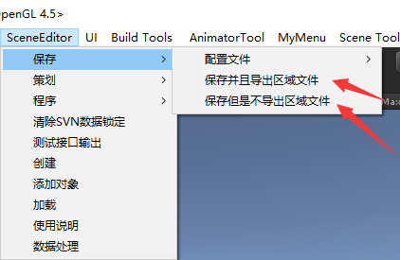

【保存并且导出区域文件】，是保存Prefab / Scene.data / Regionset & Obstacleset 这些内容
【保存但是不导出区域文件】，只保存 Prefab/Scene.data ，会更快一些

2、接下来，点击【数据处理】面板
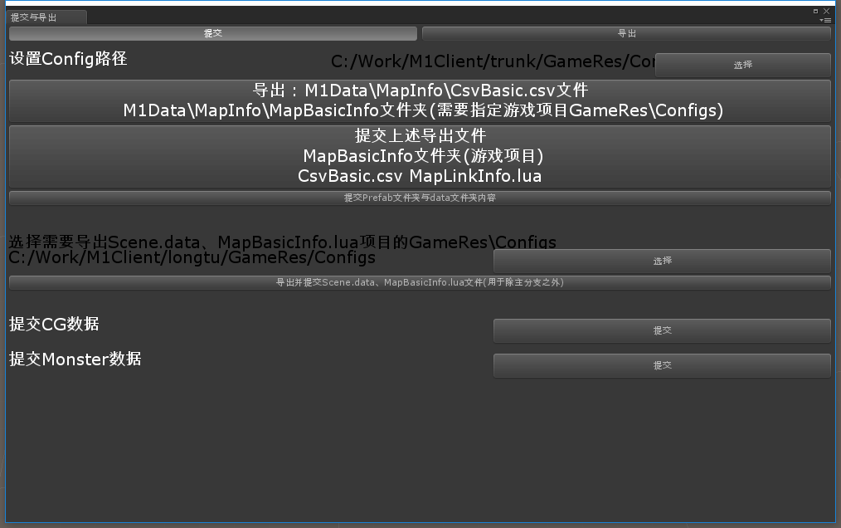

先说路径，这里设置为主干工程下的Config即可 链接： [trunk/GameRes/Config] 除特殊情况在分支单独做改动时，路径记得设置成分支

导出CsvBasic / MapBasicInfo文件夹 / MapLinkInfo，基于我们上面设置的工程目录链接

然后点击提交上述导出文件按钮，因为我们的MapBasicInfo在主干已经按照场景ID拆分开来了，所以可以单独提交自己修改的内容
关卡这边主要是MapBasicInfo文件夹内的内容
CsvBasic和MapLinkInfo.lua是剧情同事这边修改地图数据时需要上传的文件
这边优化了一下我们的流程，不需要再手动复制，M1Data下面的文件和GameRes下面的文件可以一起在这里进行提交，避免漏/误操作

然后点击提交Prefab文件夹与Data文件夹内容按钮
这里主要是提交我们在Build工程内刚才修改保存的Prefab和Scene.data等内容，流程与原来一致。

图示：
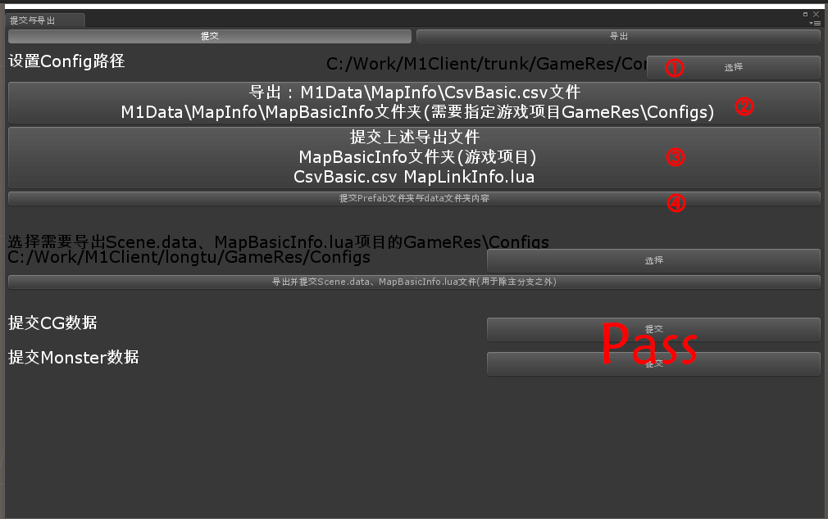

①→②→③→④

教程-分支导出流程
返回
分支导出流程
因为代码改动太大，分支为求稳定暂时选择不同步，那么分支的MapBasicInfo和Scene.data就还属于未拆分的状态，需要用下面这个工具来同步

同样是选择路径

例如我需要同步内容到龙图分支工程下，我将路径选择到 [longtu/GameRes/Configs]即可，一定确认好需要同步到分支的路径再继续往下操作

然后点击导出并提交的按钮
这里会将我们用到的Scene.data以及MapBasicInfo复制到对应分支工程目录下，提交流程与原来一致

图示：
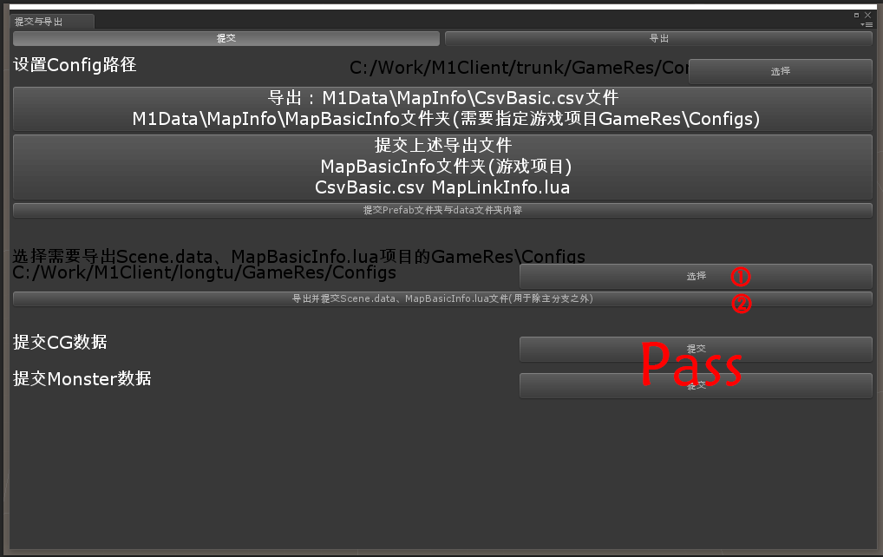

①→②

教程-复制地图操作流程
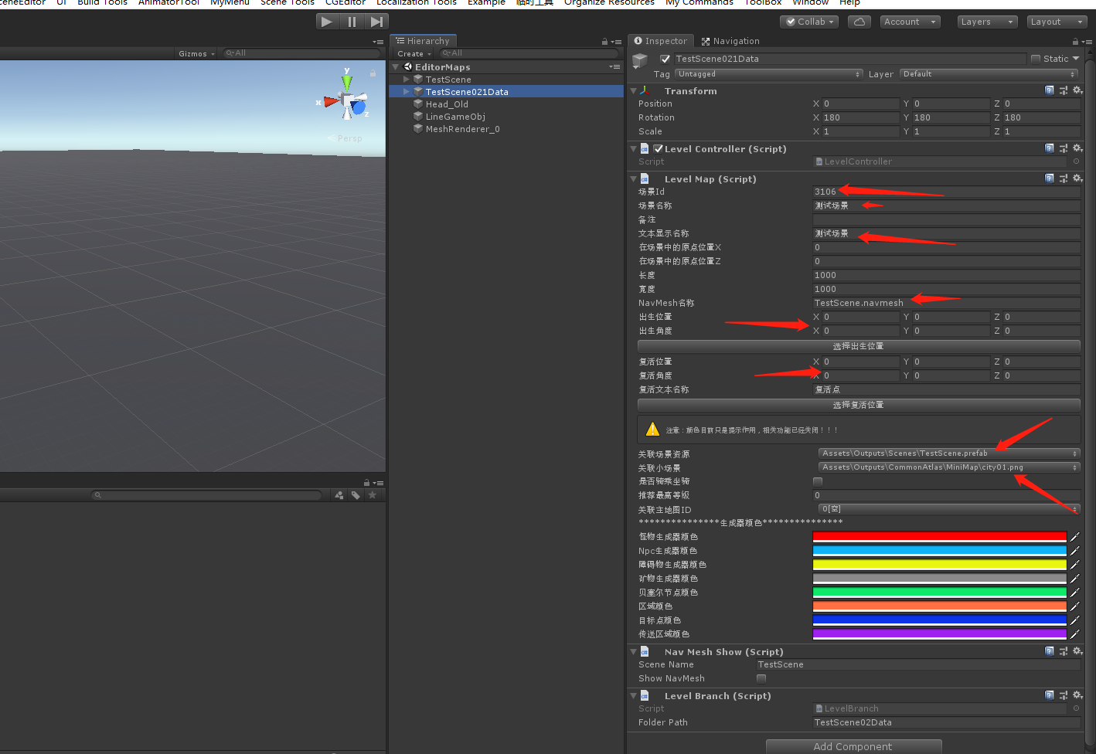
返回
复制地图操作流程：
在副本制作多个难度时，在大世界制作相位副本时，都会有复制地图配置的需求

复制流程：
首先打开顶部菜单栏中的SceneEditor
在下拉菜单中选择策划 》 删除or复制 》全部
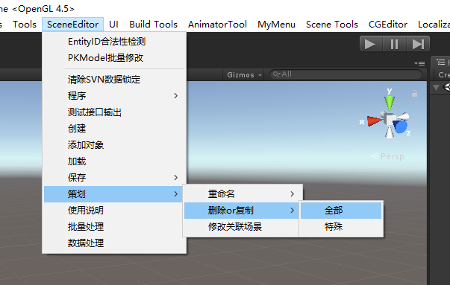

接下来会看到下图中的界面，地图会按照我们起好的data文件名称进行分类，找到自己想要复制的场景所在的位置
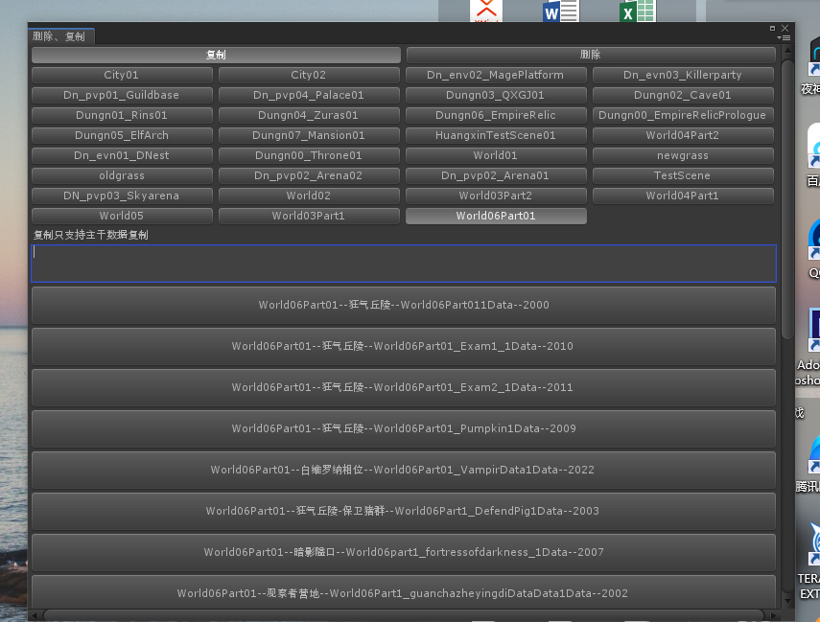
 | 场景命名规则：
 |  | 副本类场景：Dungn0x_XXXX（副本+副本序列+场景名称+场景序列）
 |  | 相位类场景：World03Part01_XXXX（大世界序列+地图分级+相位名称+相位序列）
 |  | 特殊类场景：DN_pvp03_Skyarena（场景名称+玩法名称+序列）
 |  | 大世界类场景：World04Part01（大世界序列+地图分级）
 |  | 城镇类场景：City01（城镇序列+城镇分级）

在下图中所示的文本框中手动输入Data场景名称，只能手动，无法进行复制粘贴操作
输入完成后，点击对应场景的按钮
注：再三确认名称是否输入正确，然后点击，因为点击后将没有二次确认弹窗，直接开始复制场景，等待复制完成后再删除重新创建会耽误很多时间。

等待读条结束
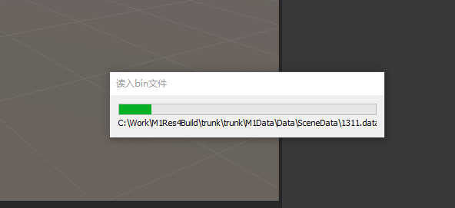

复制完场景后，最重要的几个步骤
1、修改场景ID，在创建之前根据我们的ID规则提前确定好场景ID
2、场景名称、备注和文本显示名称，这一部分如果能够确定，在第一次配置时就配置完
3、Navmesh名称，一般复制已有场景的话，Navmesh配置不用修改
4、出生点和复活点坐标
5、关联场景和小地图配置
以上配置确认好无误之后，再走保存导出提交的流程即可

指南-常用命令列表
返回
生成怪物：C 1 怪物ID 数量
释放指定技能：C 205 技能ID （前提必须进入战斗）
造成微量伤害：C 83 6 1
生成可采集物： C 3 采集物ID 数量
装配指定状态： C 83 状态ID（87是测试用的强状态）
激活环境变量：C 422 环境变量名 1
刷新生成器：C 366 生成器ID 2
活动刷新 ：c 69 777
活动开启：c 340 2
活动关闭：C 341 2
神视活动刷新：c 605 xx 0/1m
工会经验：c 115 经验
世界Boss开启： c 340 2

c 606 属性ID 等级
=============================================================================
公会战四强赛相关：
c 607 63 0 1 //忽略赛季时间，开启四强赛
c 607 59 0 1 //开启四强赛副本，第一次开启时上半场，第二次开启时下半场
c 69 999 //结束副本
c 607 59 1 1 //四强赛结算，第一次是结束上半场，第二次结束下半场
c 607 17 0 1 //清空所有信息，并开启公会战报名

c 115 100000//增加公会活跃
c 720 胜场 积分//修改公会排行的胜场和积分

c 654 40 1 1//天空竞技场·自由开始

公会战相关：
c 607 17 0 1 报名开启
c 607 17 1 1 报名结束
c 607 18 0 1 副本开启
c 607 18 1 1 活动结束邮件发奖
c 69 111 跳过准备
=============================================================================

行为树相关：
1."CreateProgressBar", "副本创建进度条"
2."ShowProgressBar", "开启显示进度条"
3."CloseProgressBar", "关闭显示进度条"
4."ModifyProgressBar", "修改进度条进度"
5.DUNGEON_PROGRESS_BAR 新加树

注意事项：
出生点和复活点的修改，需要在地编最外层的地方确认坐标的位置，否则光添加点是没有效果的
行为树文件夹的名字，和主树的名字必须要统一，否则会读不出来
行为树一旦发生名称或者路径修改，一定要将其中的所有树都重新往主树中拖一遍
在主树中的循环支树一定要勾选执行一次和返回

机器人配置教程：
http://10.35.49.142/pages/viewpage.action?pageId=4428214

=============================================================================
限时随机精英命令：
c 654 86 0 1 //关闭生成器
c 654 86 1 1 //激活生成器

c 456 3 tid 刷新指定怪物次数组
c 456 4 刷新全部怪物次数组

